Foglio1
INPUT |  | L= | 100.00 |  | H
INDUTTANZA | LATO (cm) | D= | 34.00 | cm |  | l= | 11.00 | cm
L(m H) | D (cm) | d= | 0.72 | cm |  | f= | 0.63 | mm
100.00 | 34.00 | N° spire |  | 15
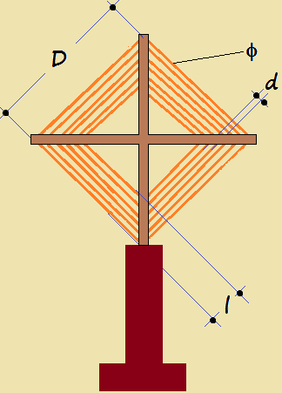
LARGHEZZA AVVOLGIMENTO | DIAMETRO CONDUTTORE
l (cm) | f (mm)
11.00 | 0.63

15.213034 | 15
0.21303407

OUTPUT
l/D | K
0.32 | 1.3302
SPIRE | DISTANZA SPIRE
N° | d (cm)
15 | 0.72

 |  | 0.001
...

